فولاد
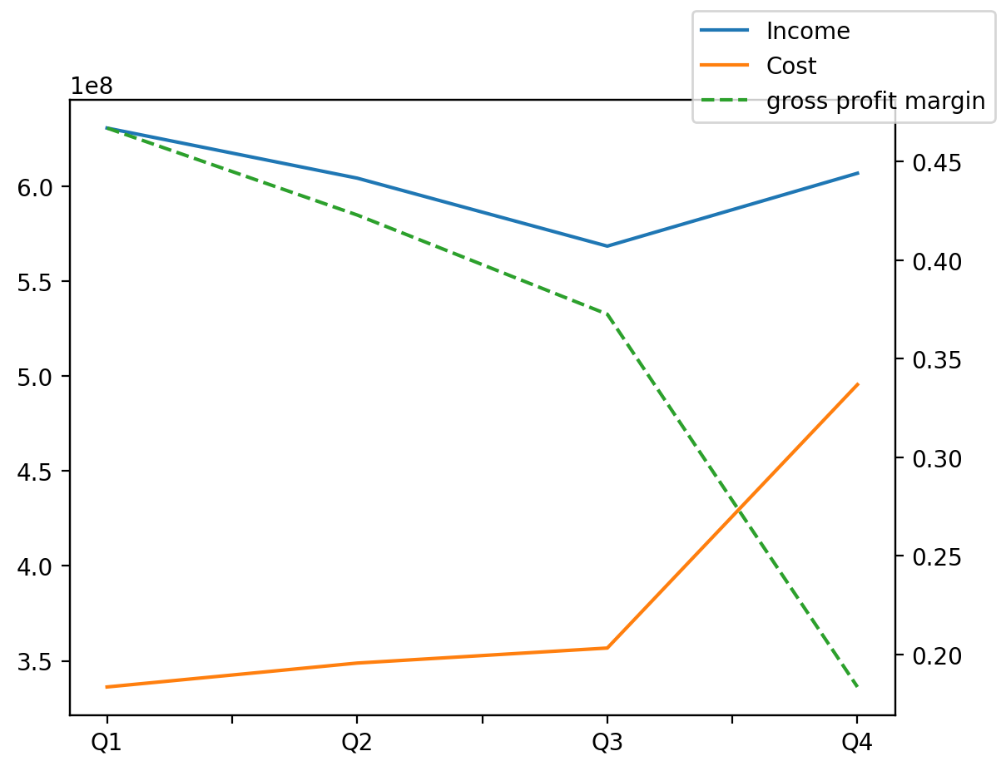
1402/12/29 | Q1 | Q2 | Q3 | Y | Q4 | Q2 / Q1 | Q3 / Q2 | Q4 / Q3
درآمد های عملیاتی | 630834205 | 604431091 | 568588907 | 2410860380 | 607006177 | -0.041854284043 | -0.059299040922 | 0.067565985771
بهای تمام شده | -336215537 | -348806720 | -356731552 | -1537363945 | -495610136 | 0.037449735703 | 0.022719837508 | 0.38930838391
سود(زیان)ناخالص | 294618668 | 255624371 | 211857355 | 873496435 | 111396041 | -0.13235514662 | -0.17121613181 | -0.47419318532
هزینه های عمومی اداری فروش | -19634198 | -17296955 | -20899307 | -88739385 | -30908925 | -0.11903939239 | 0.20826509637 | 0.47894497172
سود(زیان)عملیاتی | 270723073 | 238525698 | 184353266 | 788008940 | 94406903 | -0.118931034 | -0.22711360853 | -0.48790219426
سایر درآمدهای غیر عملیاتی | 68821248 | 28513221 | 30323072 | 174408574 | 46751033 | -0.58569160211 | 0.063474098559 | 0.54176440303
سود(زیان)خالص | 267412290 | 225926166 | 165279463 | 793737124 | 135119205 | -0.15513918227 | -0.26843594115 | -0.18248037265
مواد مستقیم مصرفی | 234144686 | 248827804 | 299350189 | 979430892 | 197108213 | 0.062709593162 | 0.20304155801 | -0.34154638867
سربارتوليد | 144082306 | 88129492 | 130896878 | 549422954 | 186314278 | -0.38833924549 | 0.48527893477 | 0.4233668583

